现场照片（机房）
机房：若本站无新增/替换硬件，无需填1-5，在6填写备注说明
1.无源波分设备（机房侧，如有，至少拍一张，没有可备注说明）
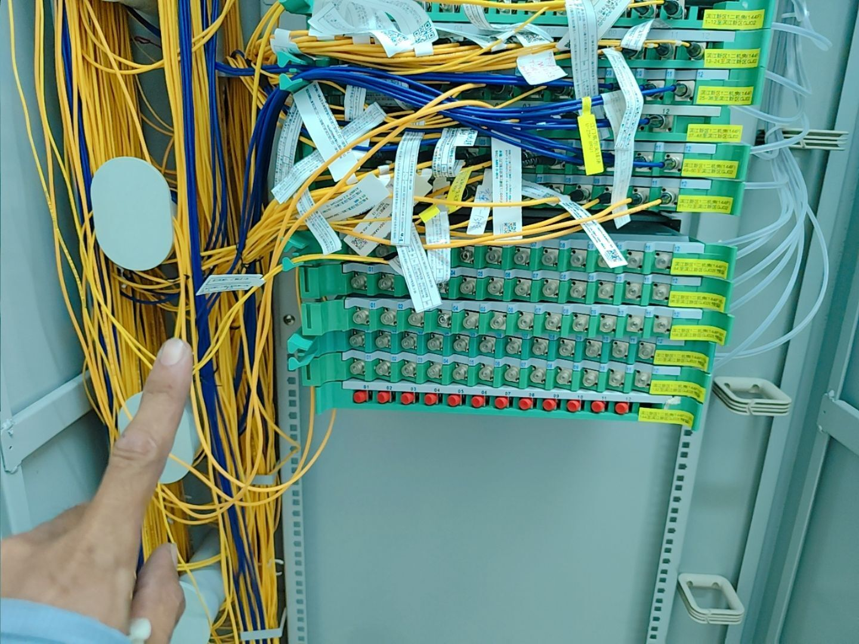 不涉及 | 不涉及 | 不涉及
2.BBU：（拍本站或本工单涉及的BBU）
BBU所在机柜拍照（尽量拍下BBU所在机柜正面全貌及周围环境） | BBU所在机框拍照（打开BBU所在机柜，把BBU板件和机框进行正面拍照）
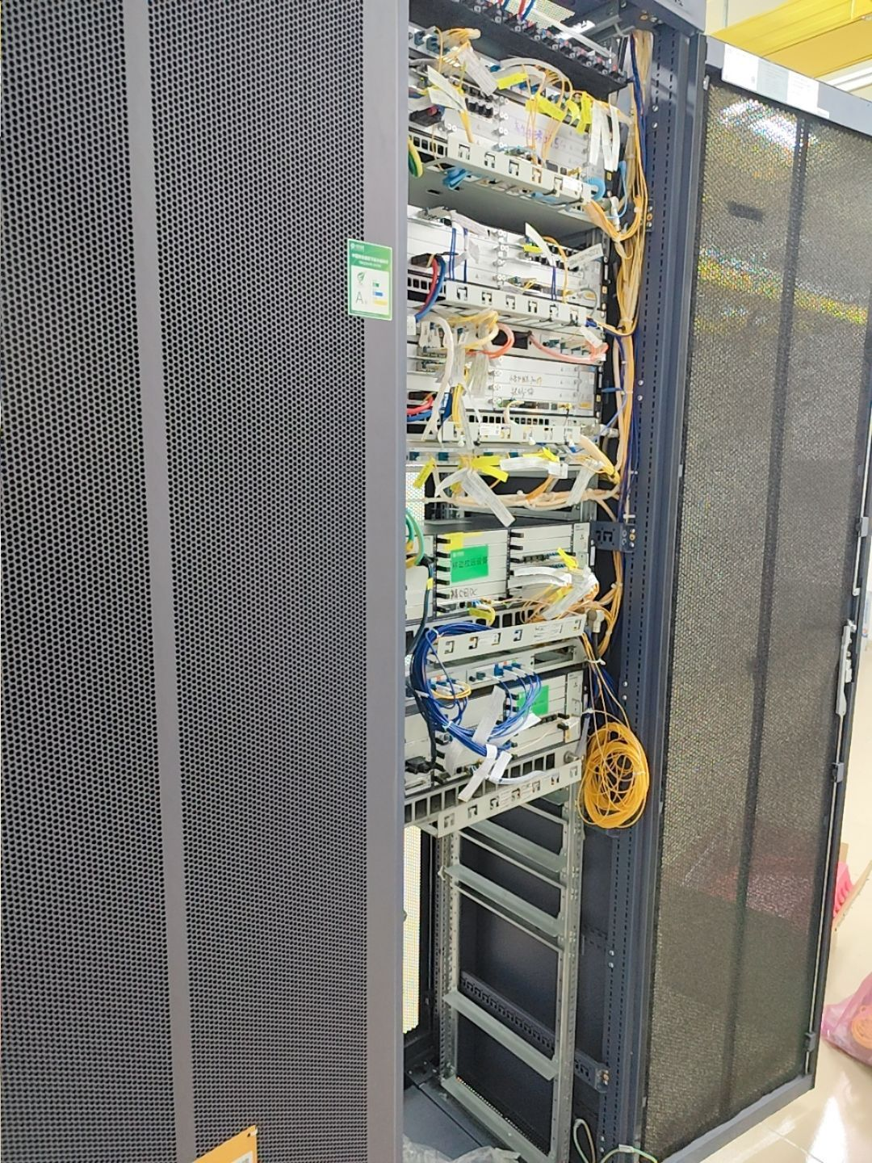 不涉及 | 不涉及 | 不涉及
3.空调：（至少拍一张）
不涉及 | 不涉及 | 不涉及

不涉及 | 不涉及 | 不涉及
5.其他照片：（可补充现场需存证的照片，可适量补充文字作说明）
不涉及 | 不涉及 | 不涉及
6.备注说明
没有新增BBU、空调、蓄电池

现场照片（天面）
天面（拍照以安全为重，不要在危险位置，或以危险姿势拍照）：若本站无新增/替换硬件，无需填1-6，在7填写备注说明
1.天面的整体外观照（至少拍一张）
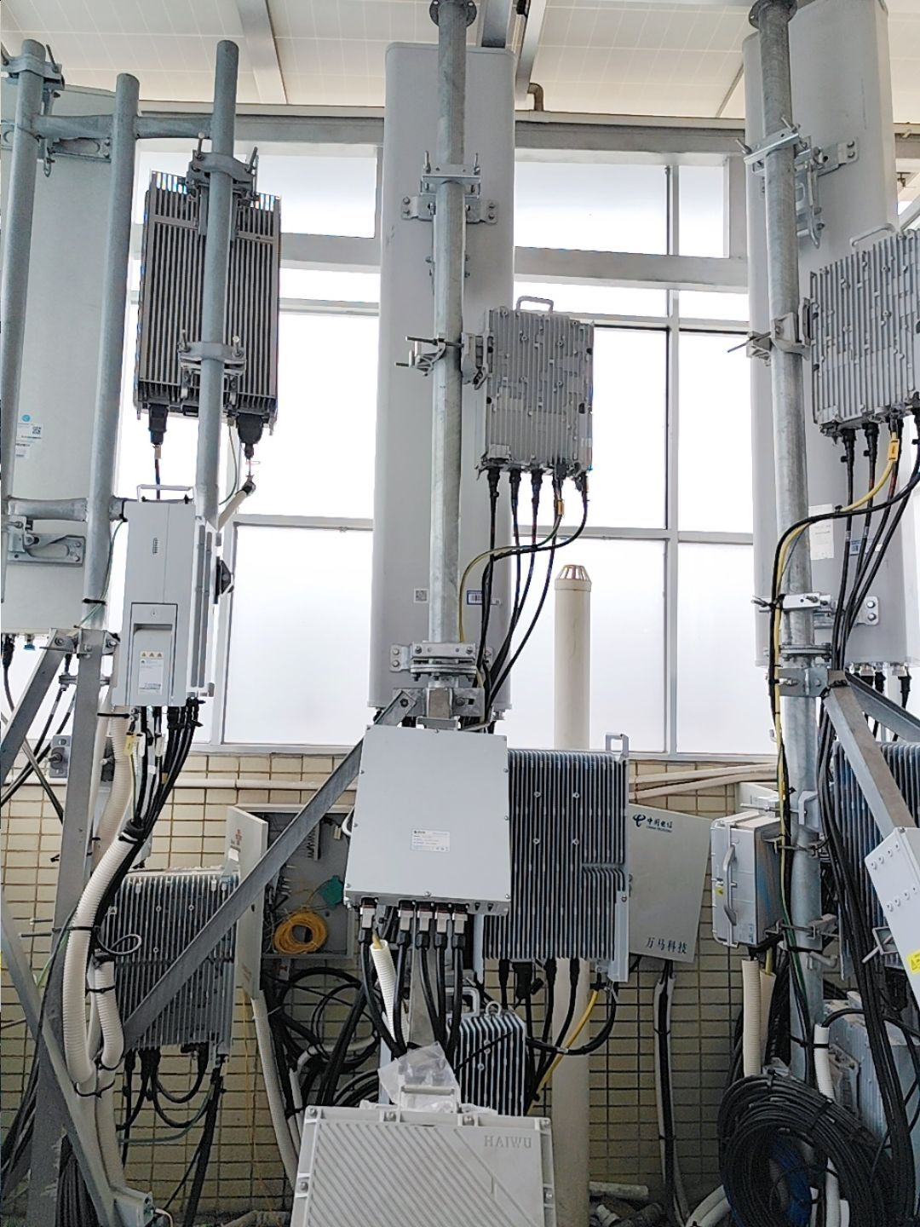 不涉及 | 不涉及 | 不涉及
2.无源波分设备（天面设备侧，如有，至少拍一张，没有可备注说明）
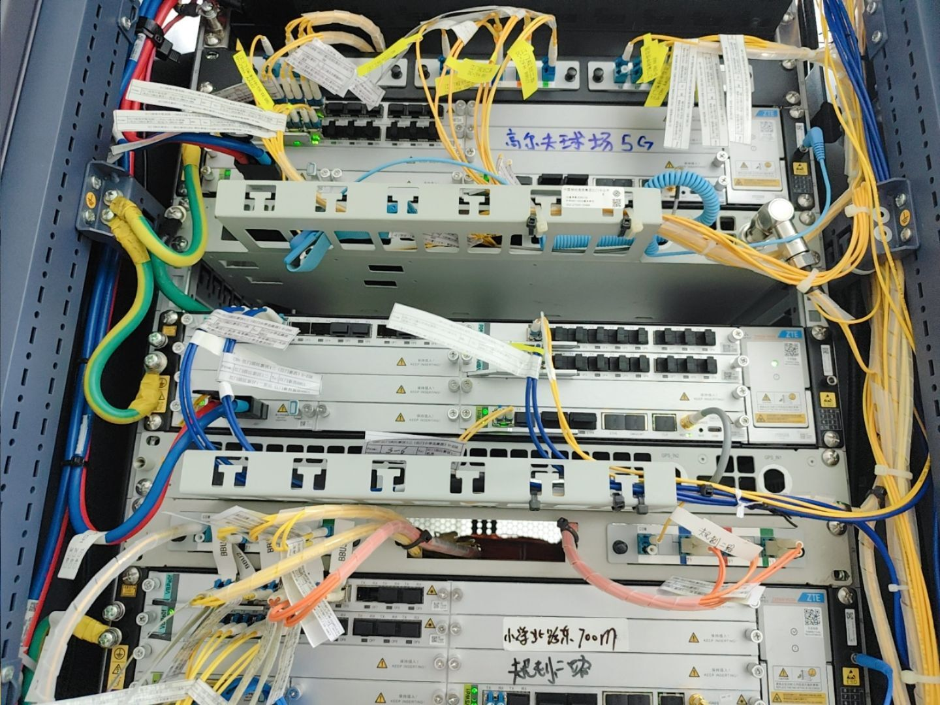 不涉及 | 不涉及 | 不涉及
3.天线安装位置照片
第一小区 | 第二小区 | 第三小区
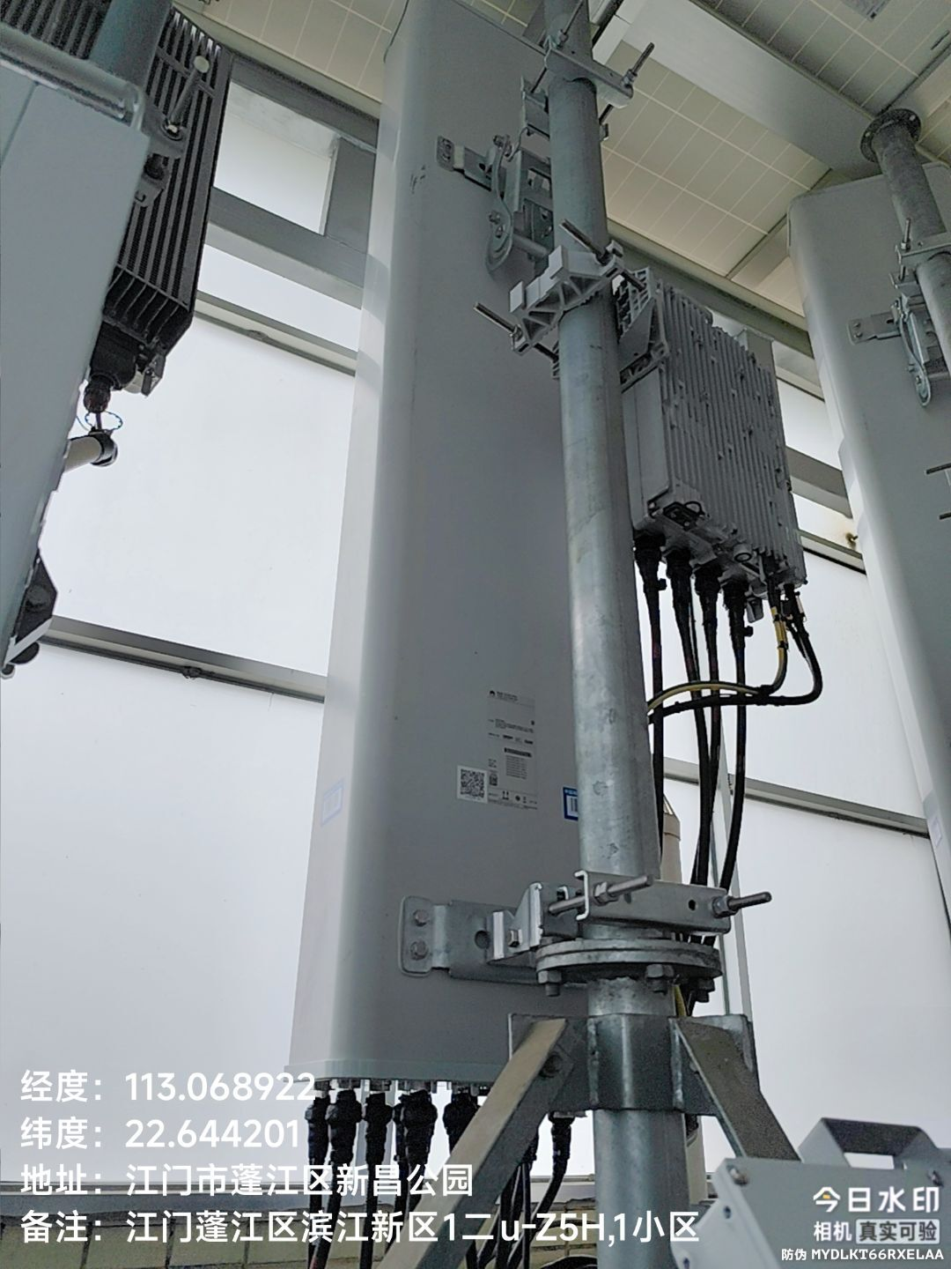 不涉及 | 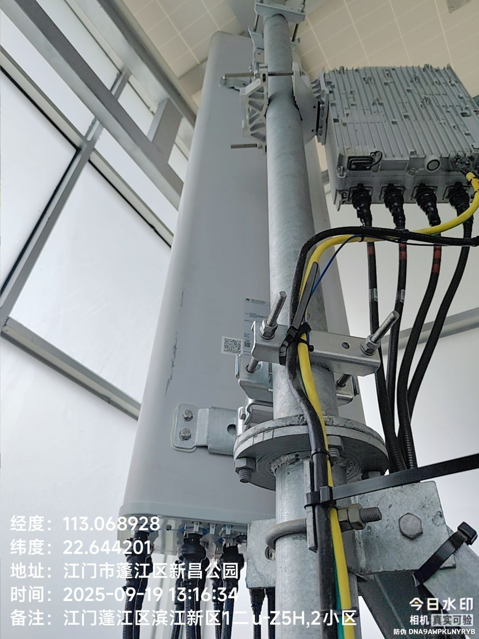 不涉及 | 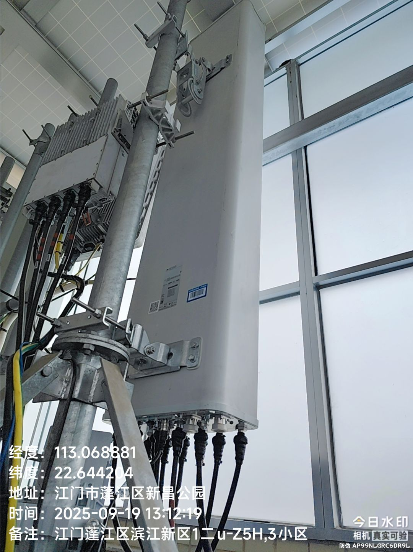 不涉及
4.AAU/RRU（每AAU/RRU至少拍一张，超过3个可自行在后面增加列）
AAU1/RRU1 | AAU2/RRU2 | AAU3/RRU3
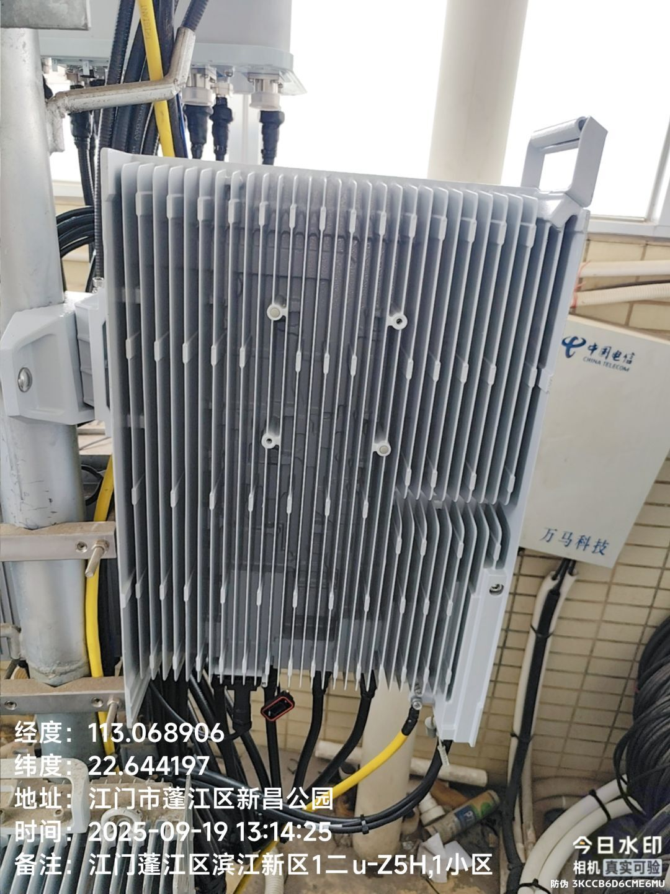 不涉及 | 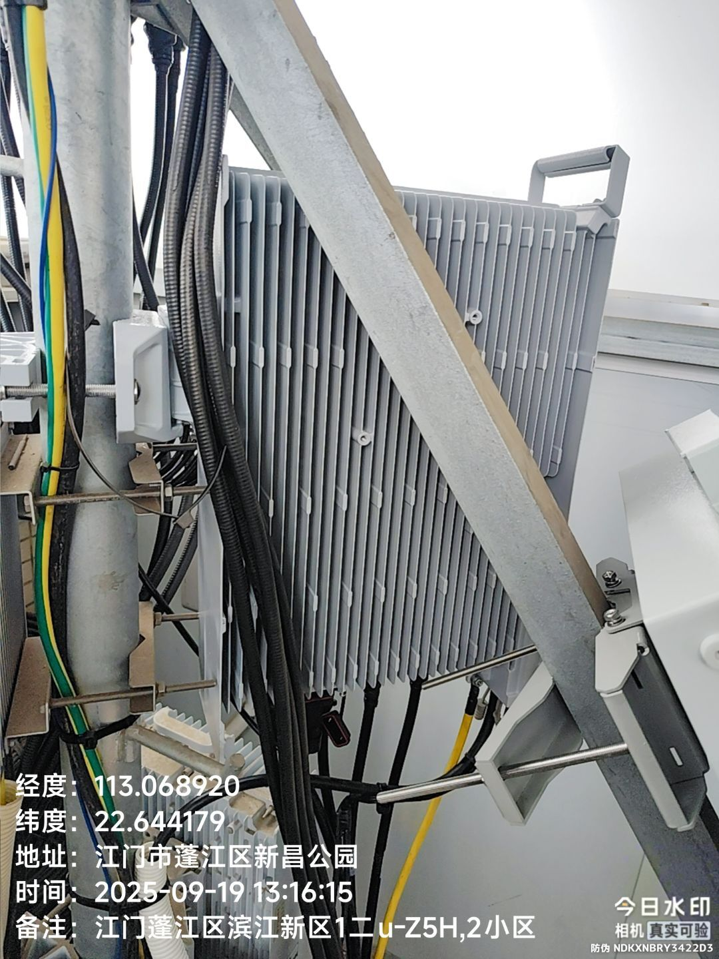 不涉及 | 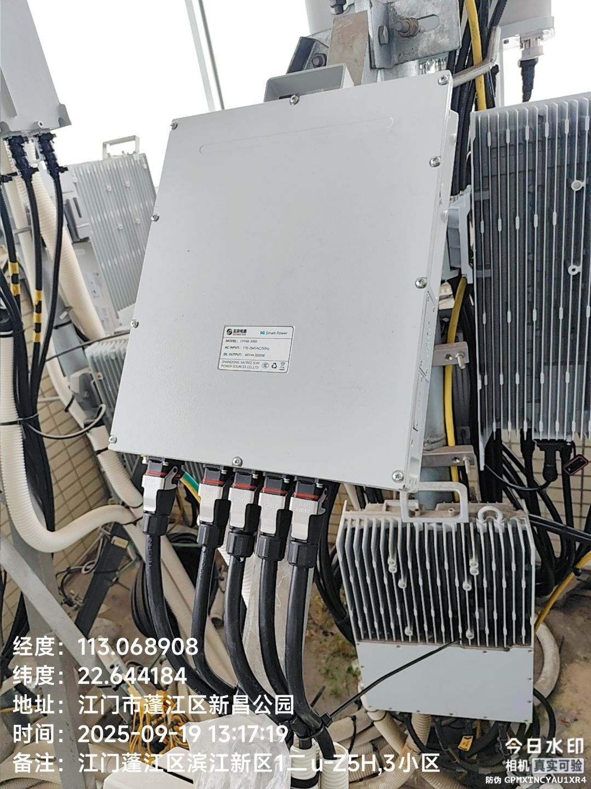 不涉及
5.天线主覆盖方向照片：（天线每小区主覆盖方向拍一张，要求反映出无线环境，是否存在阻挡）
第1小区方向 | 第2小区方向 | 第3小区方向
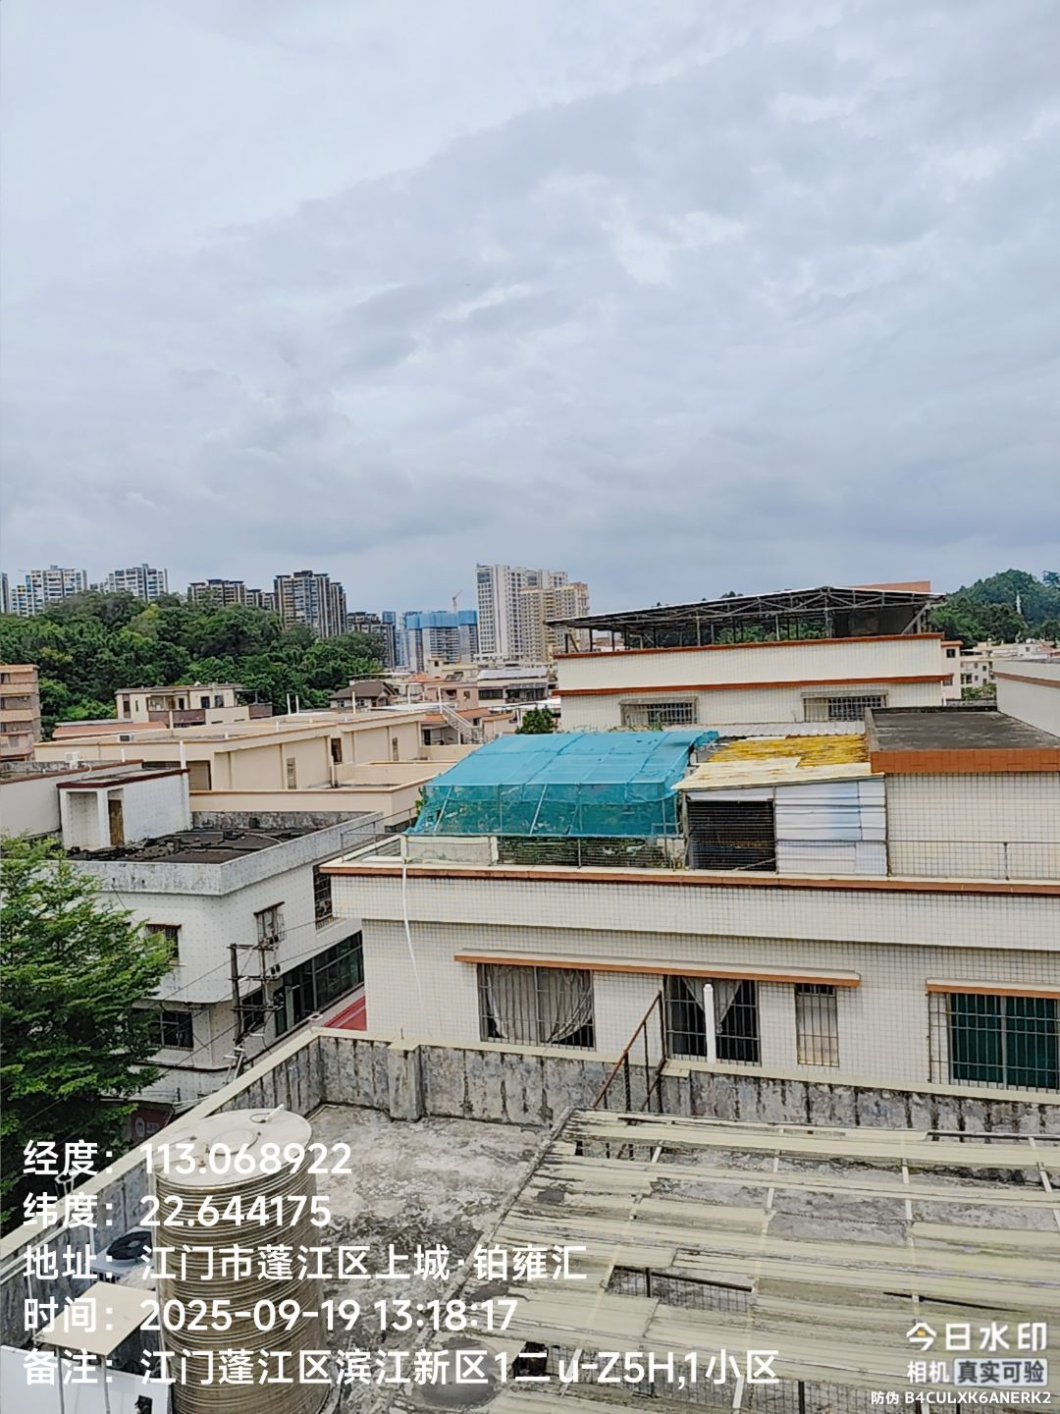 不涉及 | 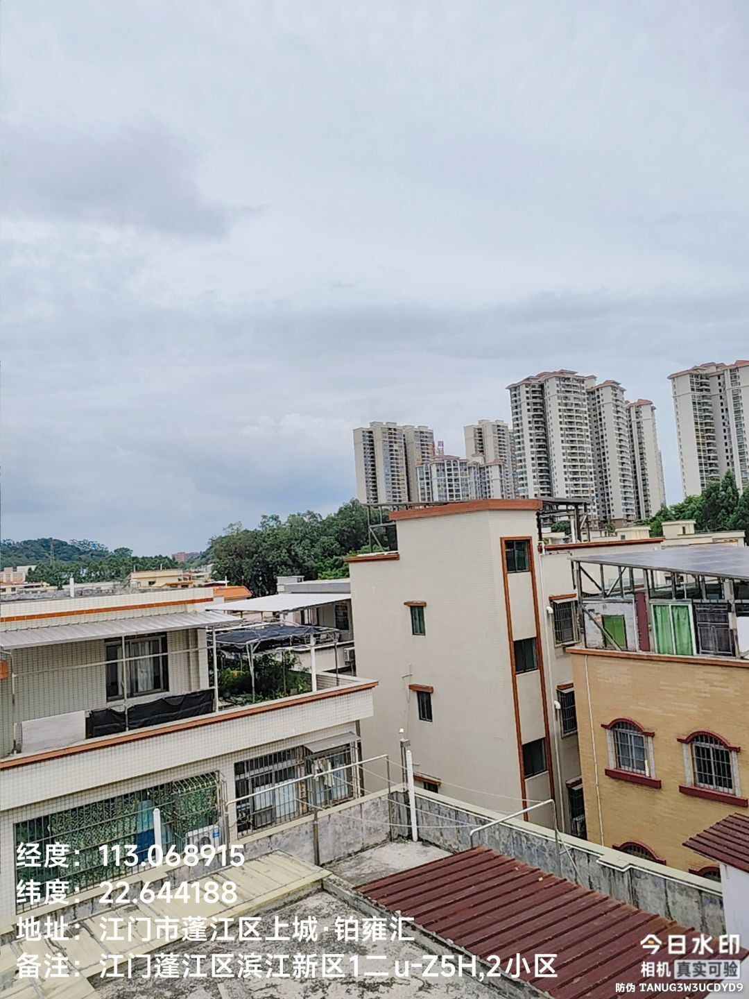 不涉及 | 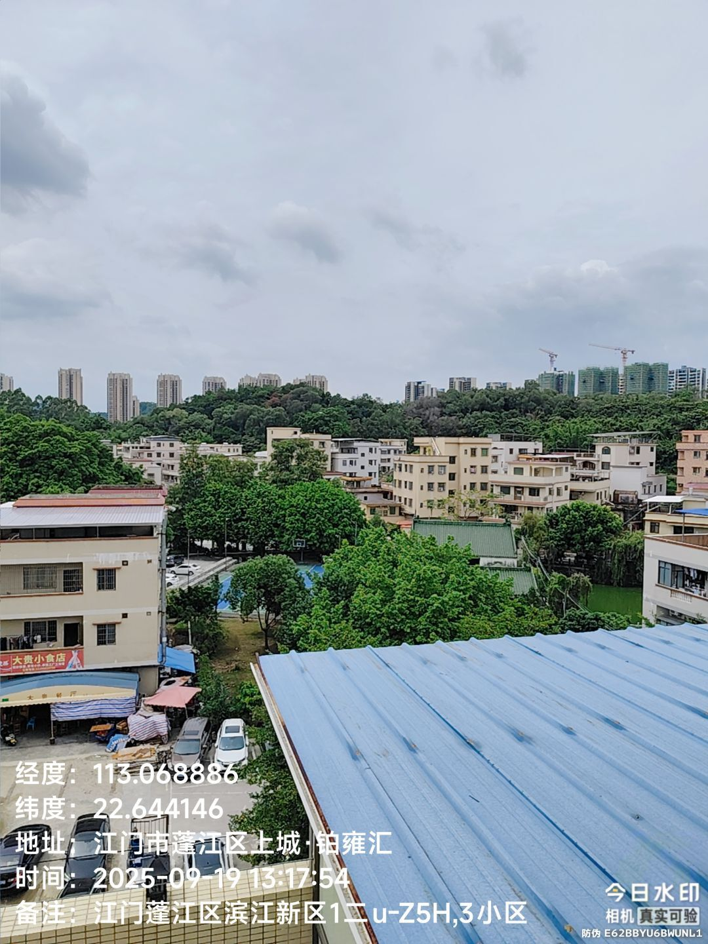 不涉及
6.其他照片：（可补充现场需存证的照片，可适量补充文字作说明）
不涉及 | 不涉及 | 不涉及
7.备注说明：
无

